説明
納品書・受領書の使用方法及び諸注意について

1 | 納品書及び受領書の使用については、端末入力及び手書どちらでも対応します。
2 | 端末入力の場合には納品書に入力すると受領書にも反映するよう設定されています。
3 | 各項目についての入力（記載）方法は以下のとおりです
 | ① | 納品書№ → 年度通し番号・欠番がないようにする
 | ② | 日付 → 和暦・端末入力の場合は西暦で入力しても和暦表示されます。
 | ③ | 住所及び氏名 → 押印必須・社名等は印字・ゴム版の指定なし
 | ④ | 薬剤コード№ → 入力（記載）不可指定業者は空欄・別記参照
 | ⑤ | メーカー → 株式会社等名称は不要
 | ⑥ | 品名
 | ⑦ | 容量規格
 | ⑧ | 数量
 | ⑨ | 単価 → 税抜（2023年10月1日～)
 | ⑩ | 金額 → 自動計算されます
 | ⑪ | 発注書№・備考・ロット → 発注書№については別記参照
 | ⑫ | 合計 → 自動計算されます
 | ⑬ | 科目 → 当院指定・複数科目に及ぶ場合には用紙を分ける
4 | 納品時には納品書と受領書を切断してください
5 | 端末で処理する場合には、用紙サイズ及び項目配置を変更しなければ加工しても結構です

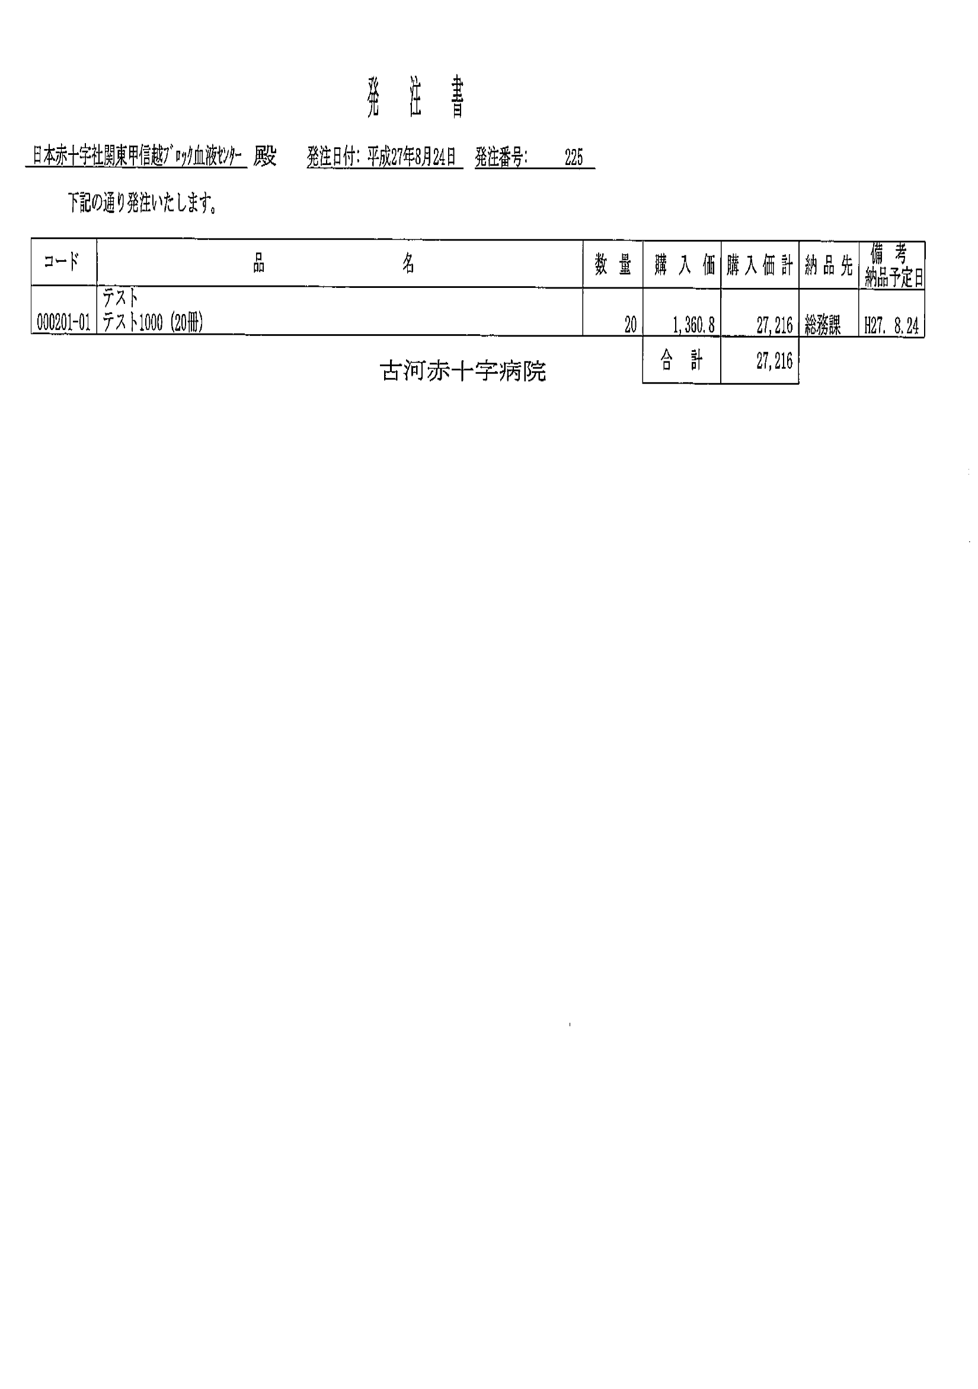

① 当院 所定の発注書を送信致します

② 発注番号を当院所定の納品書に記載してください（備考欄）

※ 同じ発注番号の複数商品発注の場合にも、同様に発注番号記載願います

※ 発注番号が違う商品を同日に納品する場合には、同じ納品書に記載しても構いません。

※ この運用を進めて行けば、発注に伴う納品の漏れ、請求書・納品書・発注書との照合も可能になります。

薬材コードです
000201-01 ⇒ -01 は削除

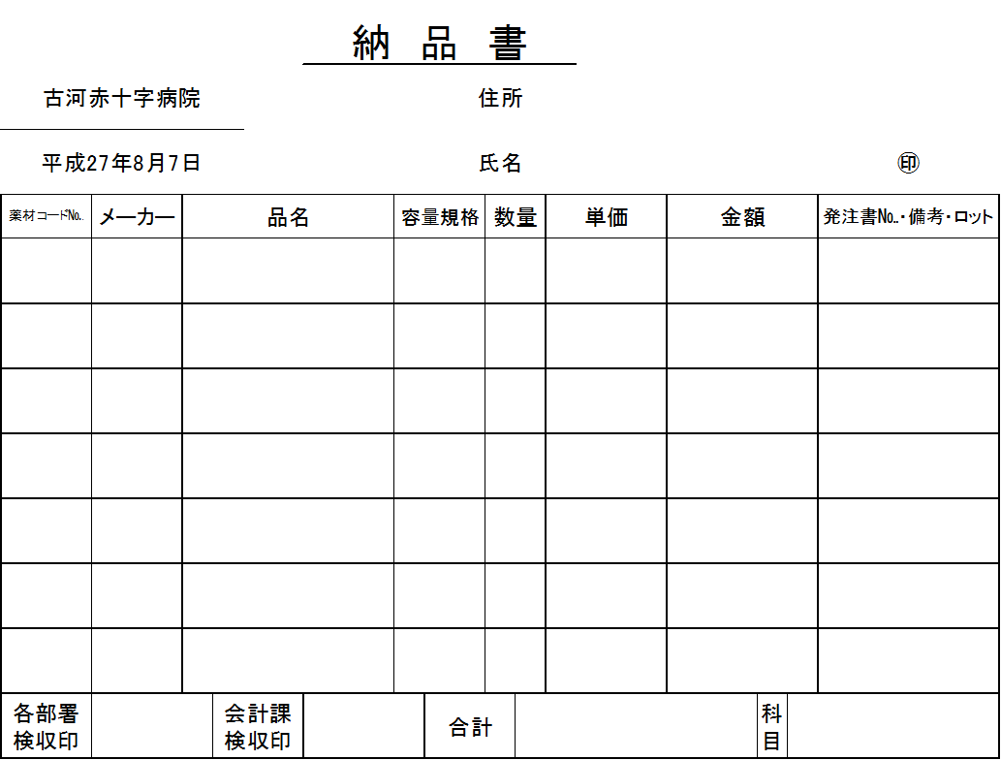

テスト1000
発注番号 225

発+番号でも可

